Sheet1
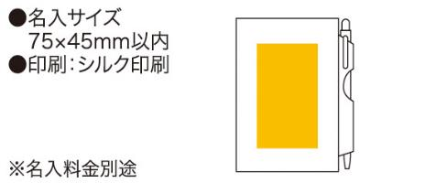
提 案 書

貼ってはがせるメモ＆ペン |  | 参考上代 | ¥240 | 販売価格
 |  | （税別） |  | （税別）
【JAN】 | 4562121881402
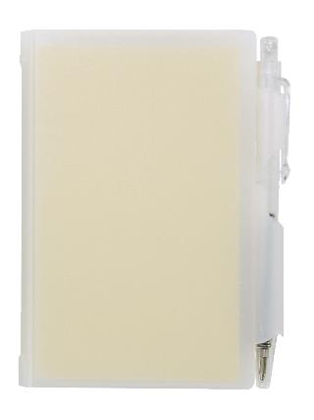 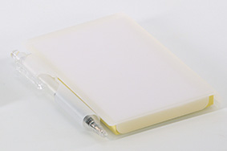 |  |  | 【商品番号】 3108 【本体サイズ】 105×80×12mm・67ｇ 【パッケージサイズ】 106×81×13mm・68ｇ 【個装形態】 ポリ袋入 【色・柄】 ブラック・ホワイト（色指定可） 【材質】 ポリスチレン・紙 【入数】 240 【セット内容】 付箋メモパッド×80・本体ケース・ボールペン 【商品説明】 のり付ふせんノートとボールペンのハードケース入りセット 【生産国】 中国

